양식화면디자인
 |  | ■ UI화면 스케치
 |  | ※ 양식작성기창 화면 캡쳐
 |  | ※ 폼빌더를 사용할 경우 양식작성기창을 비롯하여 폼빌더 미리보기 화면도 캡쳐.

 |  |  | 양식작성기창
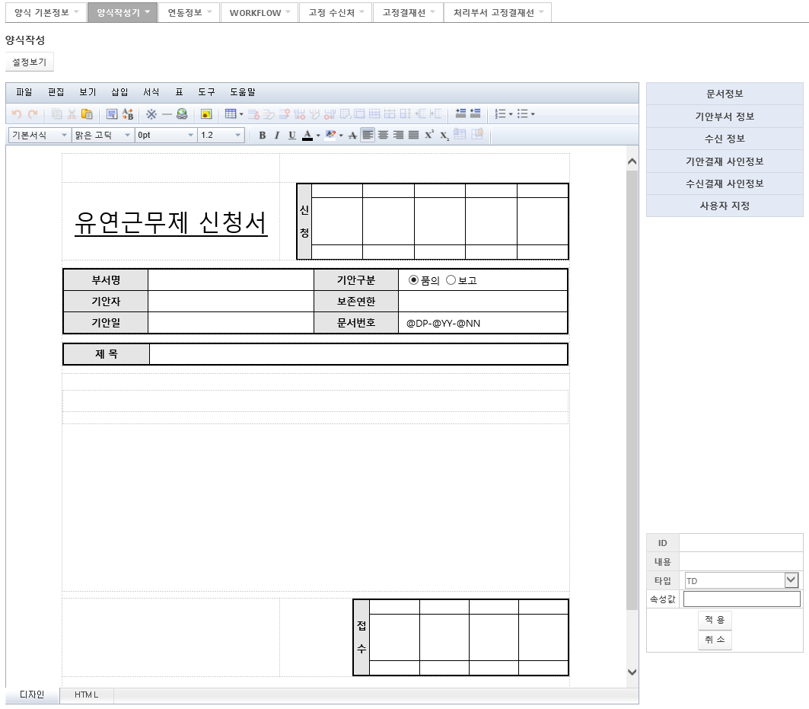

 |  |  | 폼빌더 미리보기

[가이드라인]
 | ※ 내용 변경 시 해당 변경 영역을 녹색박스로 표시, 박스 상단우측에 (개정이력 작성일 : 변경사항)을 기입한다. 삭제는 취소선 처리한다.이전 버전의 변경 표시와 셀 색은 초기화한다.(박스/표시 삭제)

